ศทบ1
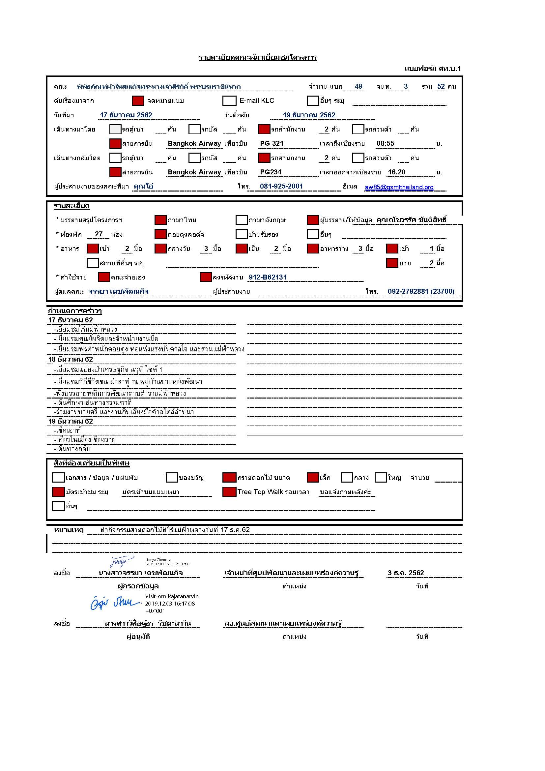

รายชื่อ+ห้องพัก
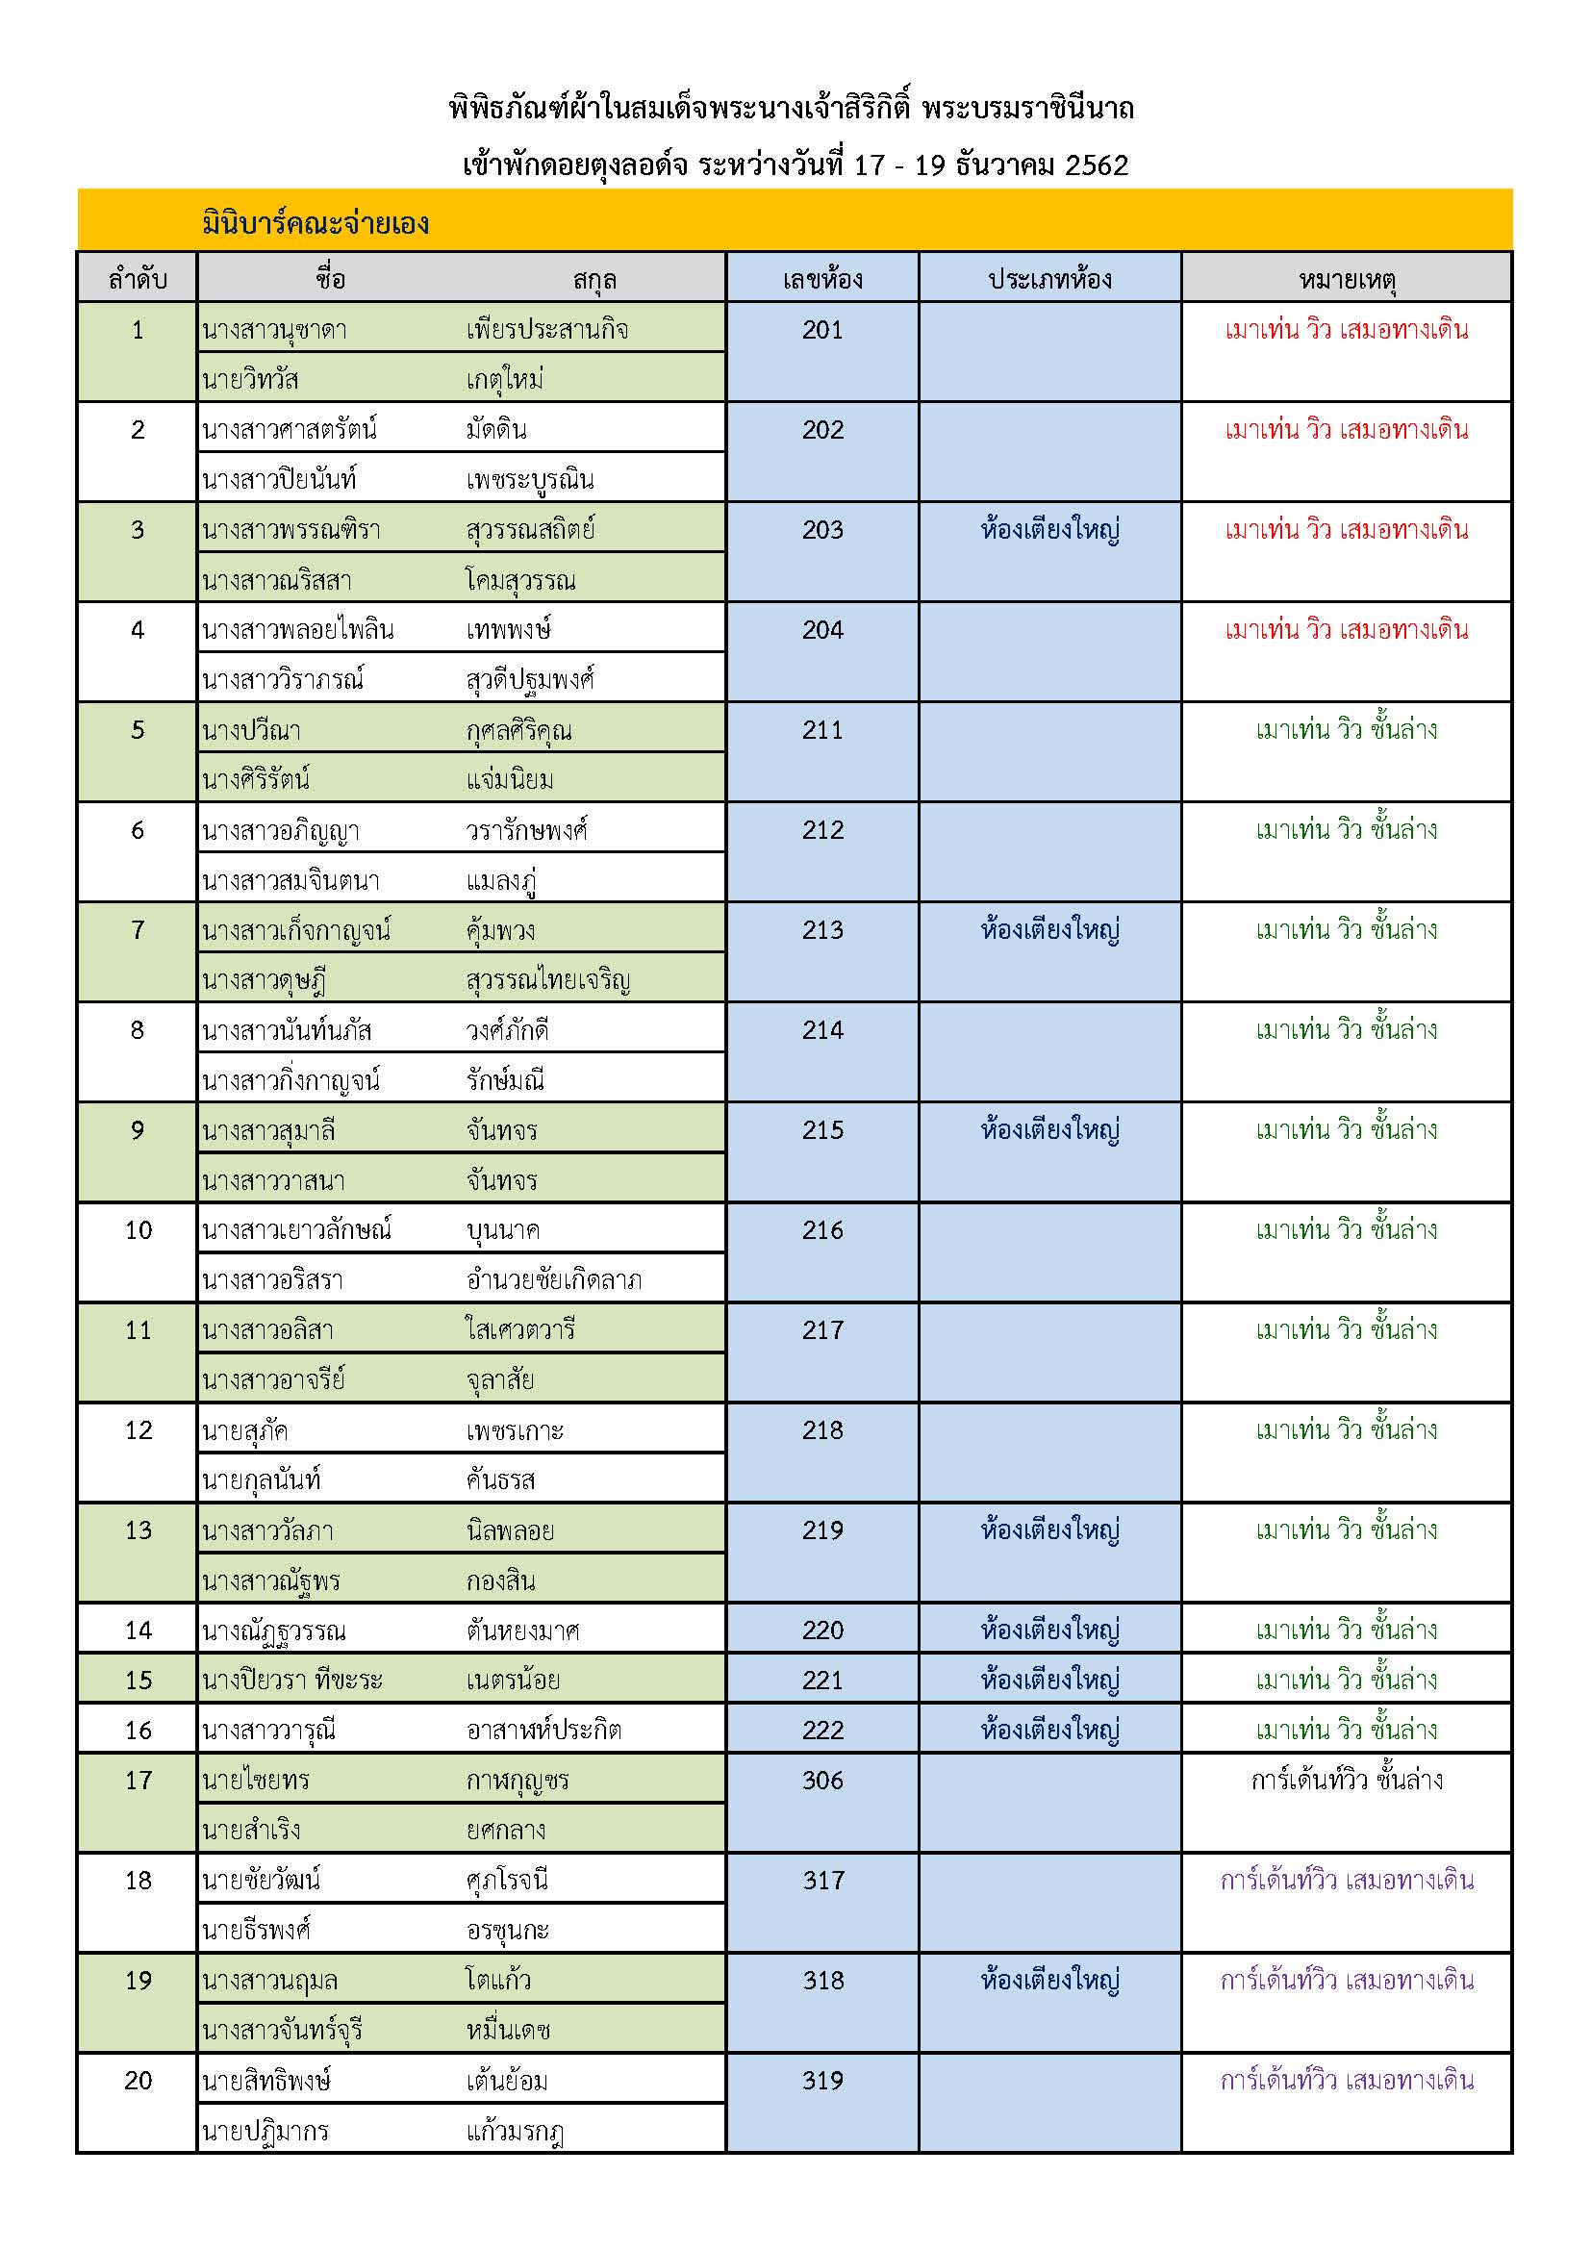

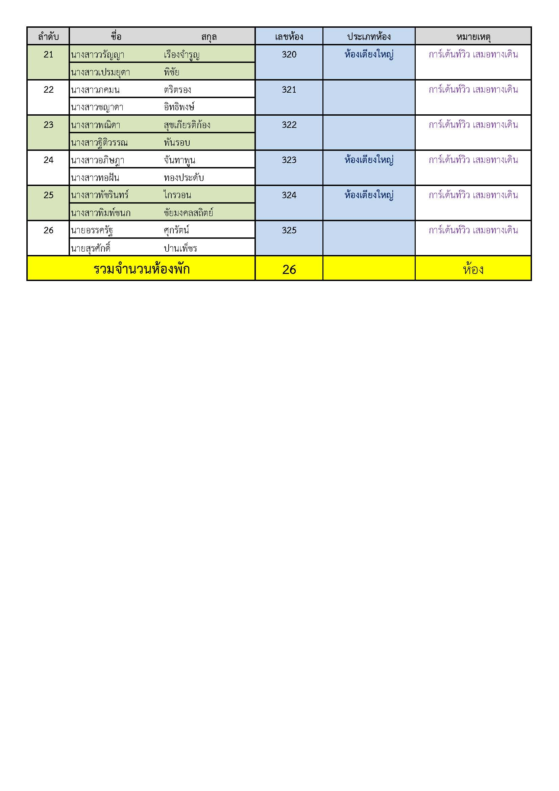

กำหนดการ
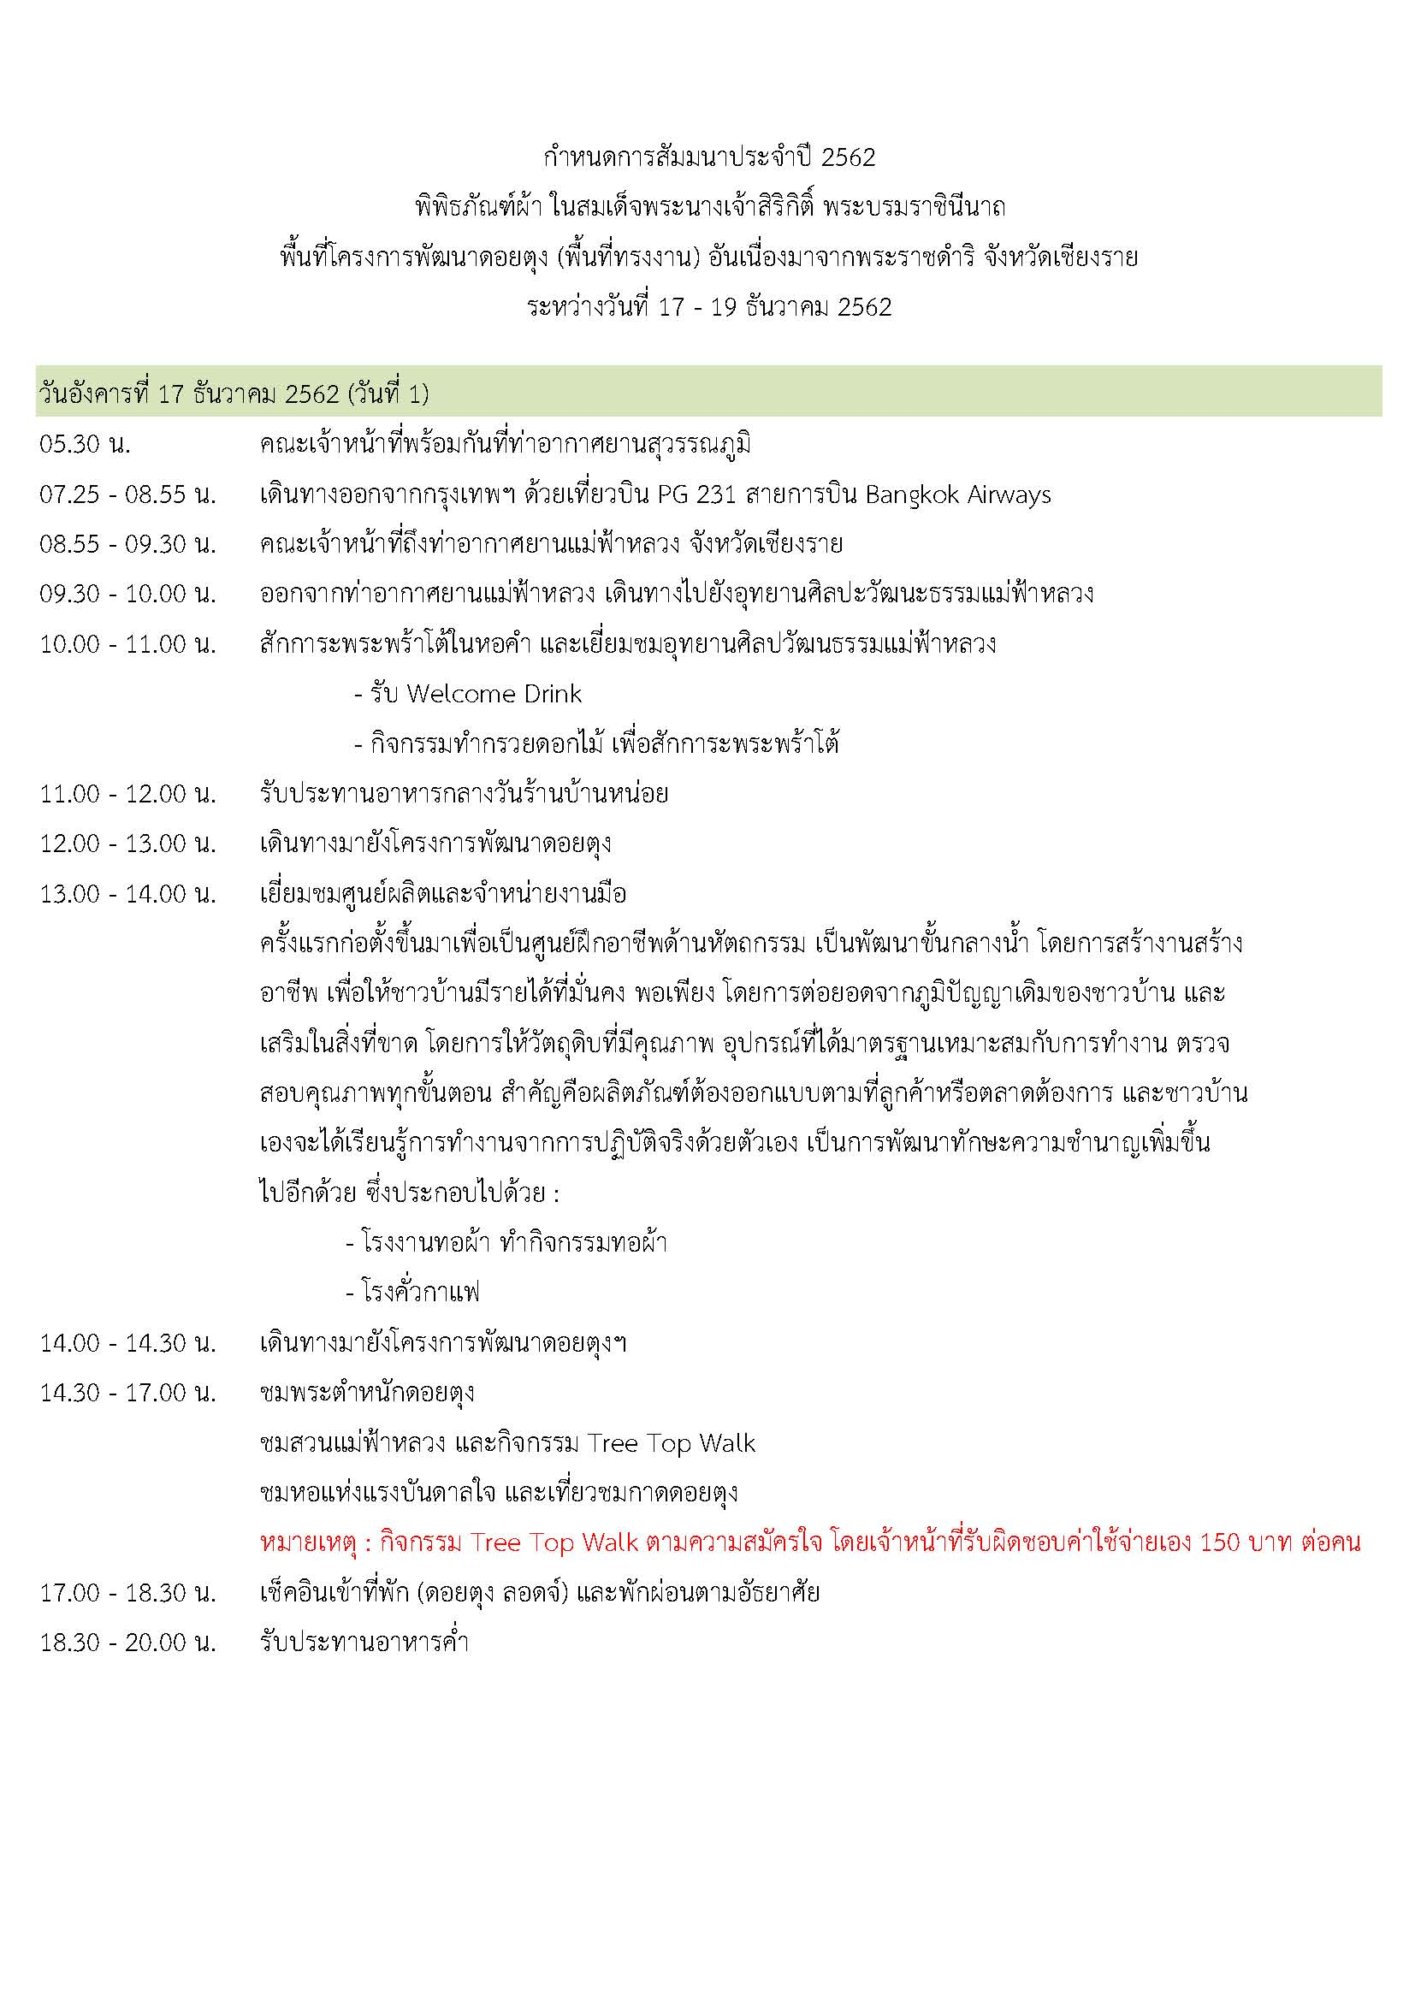

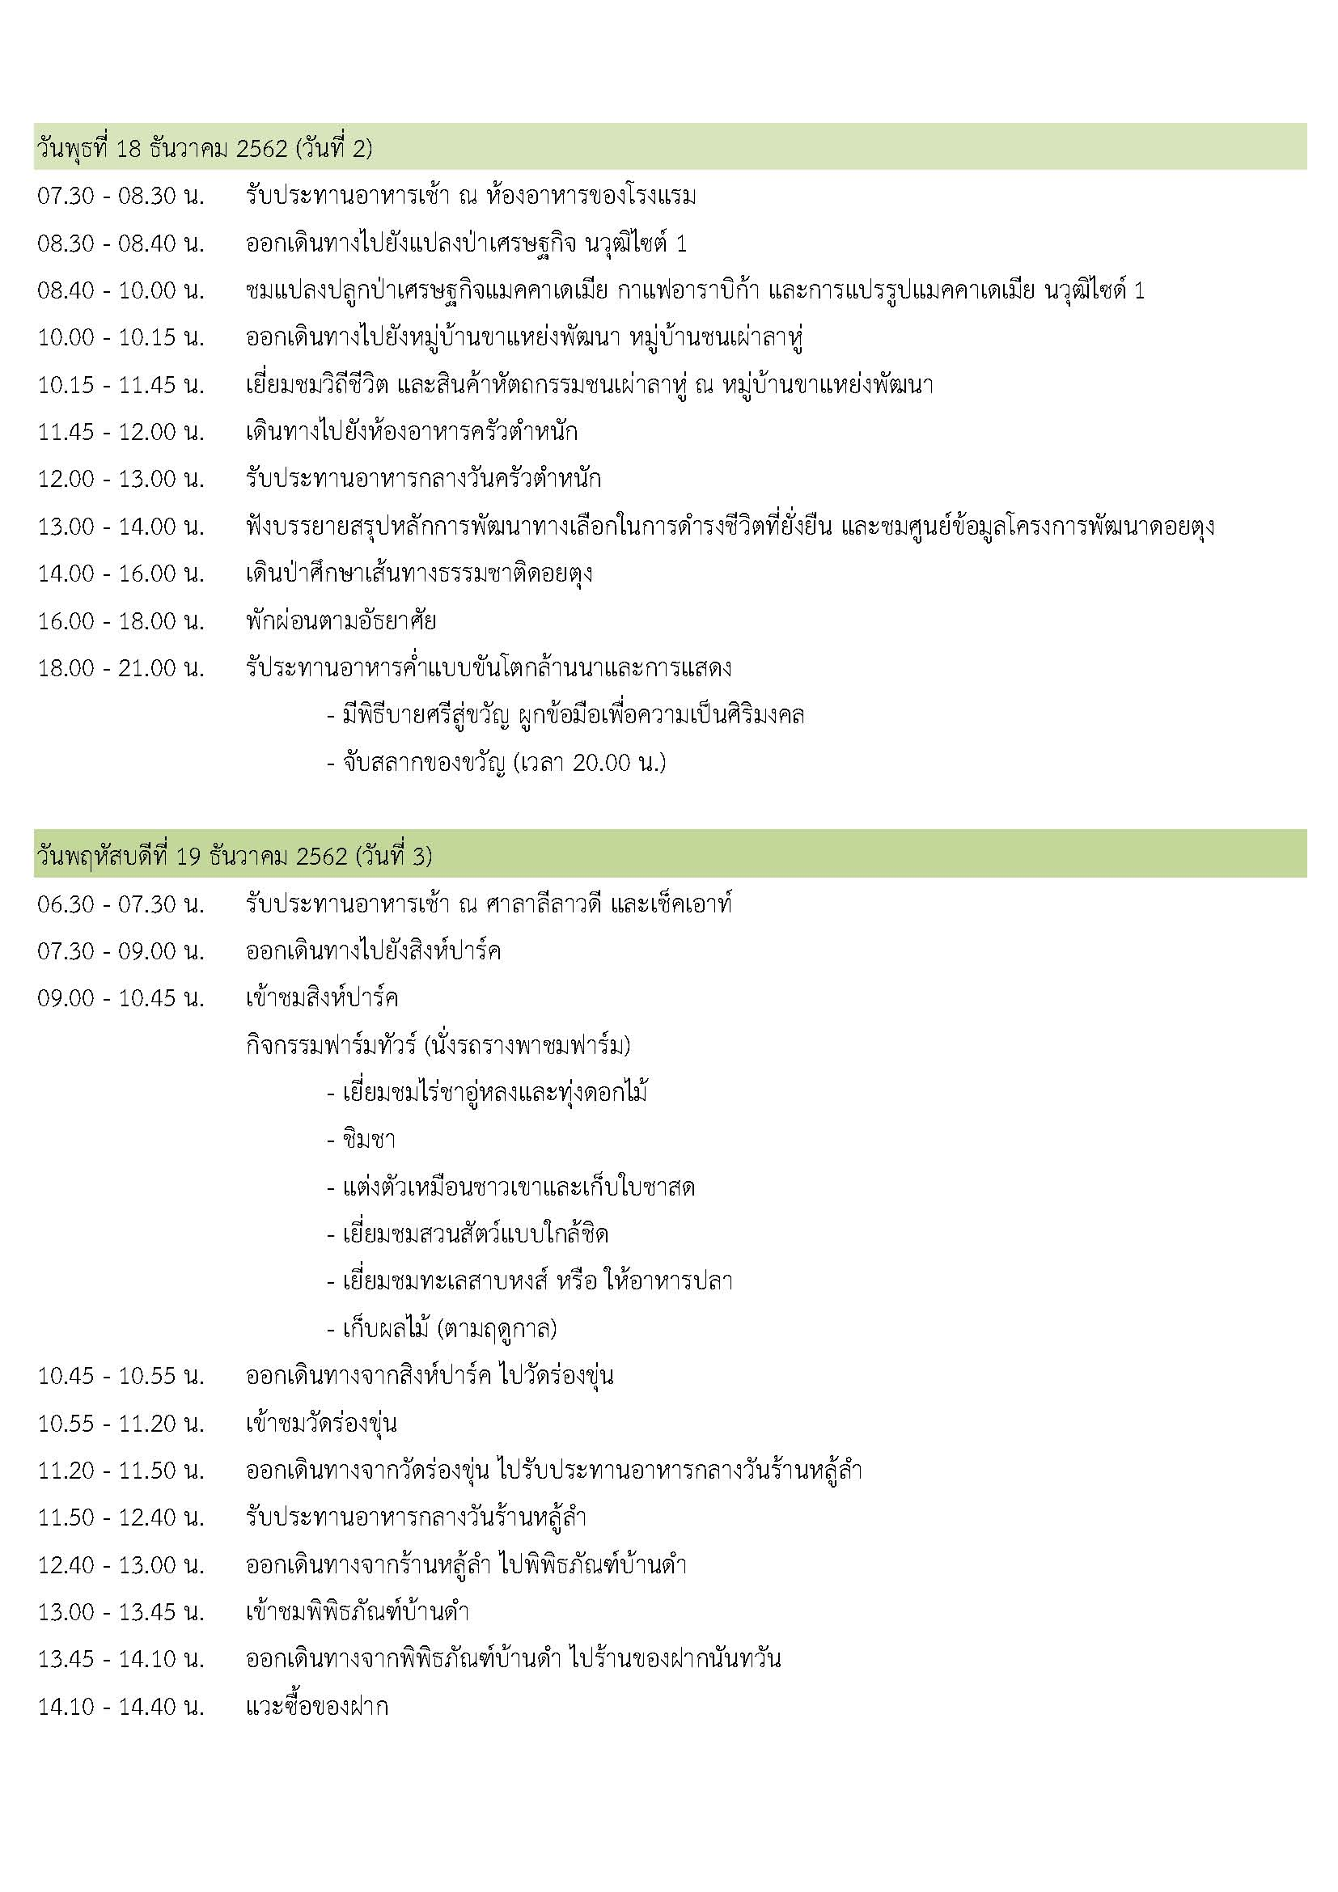



ตารางรถ
การนั่งรถตู้ของพิพิธภัณฑ์ผ้าในสมเด็จพระนางเจ้าสิริกิติ์ พระบรมราชินีนาถ วันที่ 17-19 ธันวาคม 2562

หมายเหตุ :รถตู้ทั้ง 7 คัน เป็นรถตู้เช่าจากทีมลุงอ้าย มีลุงอ้ายเป็นหัวหน้าทีมนำบวนคณะตลอด 3 วัน
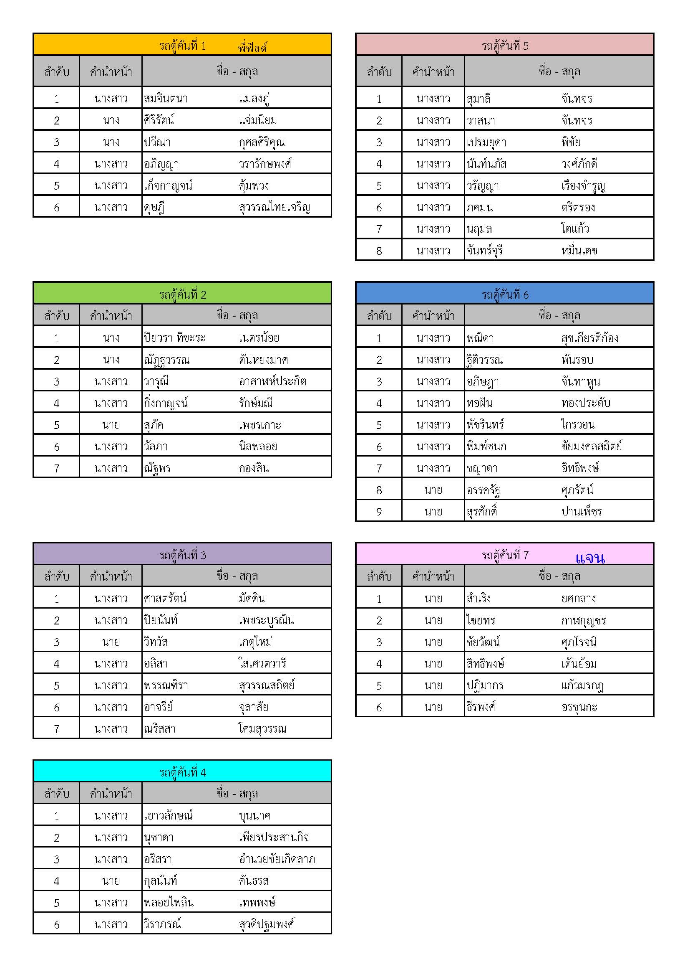

รถล่วงหน้า และรถกระเป๋า

น้องคริส

